表紙
第３７回

若葉カップ全国小学生バドミントン大会

岐阜県予選会



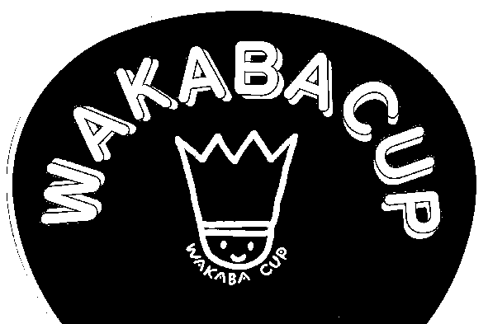



 | 日 時 | ２０２１年５月３日（月）９：００より

 | 場 所 | 飛騨高山ビックアリーナ

 | 主 催 | 岐阜県バドミントン協会
 |  | http://www.gifu-badminton.com/

 | 主 管 | 岐阜県小学生バドミントン連盟
 |  | http://gifusyoubad.sports.coocan.jp/

 | 後 援 | 岐阜県教育委員会

コート番号
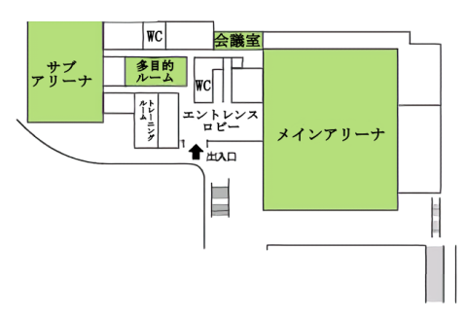
サブアリーナ

11
12
メインアリーナ

１
２
３
４
５
６
７
８
９
10
本
部
13
14

